Worksheet
Analisis de Resultados
id_tarea | llegada | salida | tiempo_ciclo
1 | 0.69075391148 | 27.957963536 | 27.267209624
2 | 2.4601373304 | 44.706580752 | 42.246443421
3 | 6.4051138062 | 58.231285707 | 51.826171901
4 | 9.6893220669 | 61.231285707 | 51.54196364
5 | 10.615188234 | 75.321019154 | 64.70583092
6 | 25.277496367 | 84.221997016 | 58.944500649
7 | 35.047096742 | 88.32626853 | 53.279171788
8 | 41.227428615 | 91.766169644 | 50.538741028
9 | 41.44632217 | 104.49402987 | 63.0477077
10 | 42.678044146 | 112.76196202 | 70.083917877
11 | 42.814847335 | 115.76196202 | 72.947114687
12 | 42.911933838 | 127.61320761 | 84.701273768
13 | 43.245162187 | 136.02260642 | 92.777444236
14 | 45.253071782 | 139.02260642 | 93.769534641
15 | 54.156546314 | 148.70554097 | 94.548994654
16 | 54.45563251 | 151.70554097 | 97.249908457
17 | 56.601812114 | 163.2238629 | 106.62205079
18 | 57.343388556 | 166.2238629 | 108.88047435
19 | 63.665216831 | 176.59906901 | 112.93385218
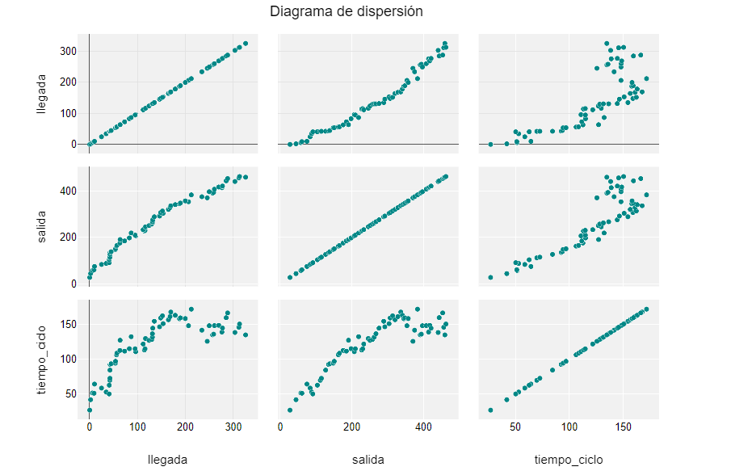
21 | 73.520981565 | 185.43577485 | 111.91479329
20 | 64.081100402 | 191.57088103 | 127.48978063
22 | 83.34951376 | 198.70444857 | 115.35493481
25 | 96.538244074 | 207.65158578 | 111.11334171
24 | 95.440975893 | 210.65158578 | 115.21060989
23 | 87.223049164 | 219.83135332 | 132.60830416
27 | 114.81719037 | 228.23739409 | 113.42020372
28 | 116.09032143 | 231.23739409 | 115.14707267
26 | 112.16874561 | 234.23739409 | 122.06864848
29 | 116.99599211 | 246.93148494 | 129.93549283
30 | 124.45075309 | 251.74651053 | 127.29575744
31 | 130.04160787 | 258.54352677 | 128.5019189
32 | 131.42632968 | 263.34477651 | 131.91844683
33 | 131.4460369 | 268.26756743 | 136.82153053
34 | 132.10625831 | 276.91633551 | 144.81007719
35 | 135.4100554 | 290.10371224 | 154.69365684
36 | 146.37841084 | 293.10371224 | 146.7253014
39 | 153.77970123 | 305.02520514 | 151.2455039
37 | 148.6556244 | 308.02520514 | 159.36958074
38 | 152.35096024 | 314.8554134 | 162.50445316
40 | 164.8145186 | 321.70587824 | 156.89135964
41 | 168.17185893 | 329.55865215 | 161.38679322
42 | 169.82549375 | 337.7458878 | 167.92039404
43 | 179.00256008 | 342.28977228 | 163.2872122
44 | 188.02776941 | 346.35246715 | 158.32469774
45 | 189.77275929 | 349.35246715 | 159.57970786
47 | 206.69896029 | 355.00006468 | 148.30110439
46 | 200.05246385 | 358.62824608 | 158.57578223
50 | 245.8064031 | 371.74158284 | 125.93517974
49 | 234.54377077 | 376.41585593 | 141.87208515
48 | 212.51923603 | 384.53558532 | 172.01634929
52 | 257.00867629 | 392.18204114 | 135.17336485
53 | 259.00908683 | 395.18204114 | 136.17295432
51 | 249.94445306 | 398.26197272 | 148.31751965
54 | 260.74357222 | 409.18466196 | 148.44108974
56 | 276.38078827 | 415.5948179 | 139.21402963
55 | 269.67313794 | 418.5948179 | 148.92167996
57 | 277.60558175 | 422.47681788 | 144.87123613
60 | 303.51647906 | 442.18032442 | 138.66384536
58 | 285.30132704 | 445.18032442 | 159.87899738
59 | 288.27967047 | 454.93421324 | 166.65454277
61 | 311.81818664 | 457.93421324 | 146.1160266
63 | 325.82369567 | 460.93421324 | 135.11051757
62 | 313.20208151 | 463.93421324 | 150.73213173

